HOJA DE PRESENTACION
 | NOMBRE: | JUAN PABLO RAMIREZ ESCOBAR

 | E-MAIL: | RJUANPABLOHB@GMAIL.COM

 | CELULAR: | 3117715991

 | Primera Fase

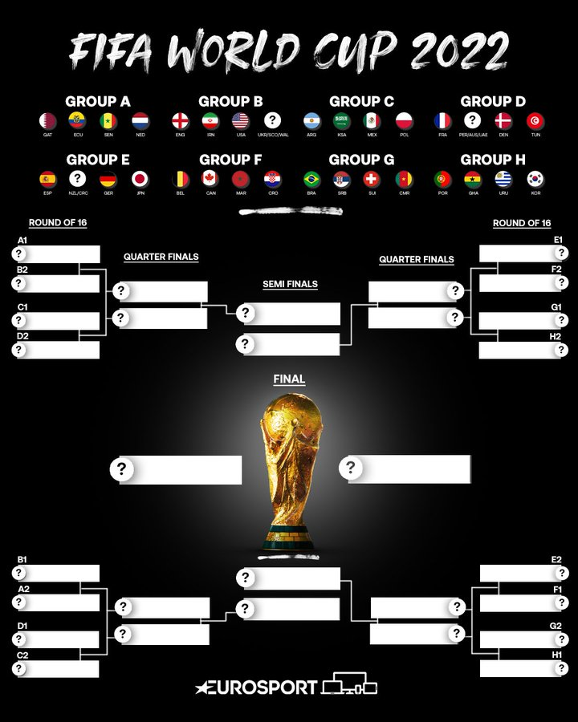
 | Partido |  |  | Marcador
 | Senegal | vs | Holanda | 0 |  | 3 |  | POSICIÓN
 | Qatar | vs | Ecuador | 1 |  | 1 | GRUPO | Primero | Segundo | Tercero | Cuarto
 | Qatar | vs | Senegal | 2 |  | 2 | A | HOLANDA | ECUADOR | QATAR | SENEGAL
 | Holanda | vs | Ecuador | 3 | - | 2 | B | INGLATERRA | USA | GALES | IRAN
 | Holanda | vs | Qatar | 1 | - | 0 | C | ARGENTINA | POLONIA | MEXICO | ARABIA SAUDITA
 | Ecuador | vs | Senegal | 2 | - | 1 | D | FRANCIA | DINAMARCA | TUNEZ | AUSTRALIA
 | Inglaterra | vs | Iran | 4 | - | 0 | E | ALEMANIA | JAPON | ESPAÑA | COSTA RICA
 | USA | vs | Gales | 3 | - | 1 | F | BELGICA | CANADA | CROACIA | MARRUECOS
 | Gales | vs | Iran | 1 | - | 0 | G | BRASIL | SERBIA | SUIZA | CAMERUN
 | Inglaterra | vs | USA | 3 | - | 2 | H | PORTUGAL | URUGUAY | GHANA | COREA DEL SUR
 | Iran | vs | USA | 1 | - | 4
 | Gales | vs | Inglaterra | 0 | - | 2
 | Argentina | vs | Arabia Saudita | 3 | - | 0
 | Mexico | vs | Polonia | 1 | - | 2
 | Polonia | vs | Arabia Saudita | 3 | - | 1
 | Argentina | vs | Mexico | 2 | - | 1
 | Polonia | vs | Argentina | 1 | - | 1
 | Arabia Saudita | vs | Mexico | 1 | - | 2
 | Dinamarca | vs | Tunez | 1 | - | 1
 | Francia | vs | Australia | 2 | - | 1
 | Tunez | vs | Australia | 2 | - | 0
 | Francia | vs | Dinamarca | 2 | - | 1
 | Australia | vs | Dinamarca | 2 | - | 4
 | Tunez | vs | Francia | 2 | - | 3
 | Alemania | vs | Japon | 1 | - | 1
 | España | vs | Costa Rica | 1 | - | 0
 | Japon | vs | Costa Rica | 2 | - | 1
 | España | vs | Alemania | 1 | - | 3
 | Japon | vs | España | 1 | - | 1
 | Costa Rica | vs | Alemania | 0 | - | 3
 | Marruecos | vs | Croacia | 2 | - | 2
 | Belgica | vs | Canada | 2 | - | 0
 | Belgica | vs | Marruecos | 3 | - | 1
 | Croacia | vs | Canada | 2 | - | 3
 | Croacia | vs | Belgica | 1 | - | 2
 | Canada | vs | Marruecos | 4 | - | 1
 | Suiza | vs | Camerun | 3 | - | 2
 | Brasil | vs | Serbia | 2 | - | 1
 | Camerun | vs | Serbia | 0 | - | 3
 | Brasil | vs | Suiza | 2 | - | 0
 | Serbia | vs | Suiza | 2 | - | 1
 | Camerun | vs | Brasil | 0 | - | 4
 | Uruguay | vs | Korea | 1 | - | 1
 | Portugal | vs | Ganha | 2 | - | 0
 | Korea | vs | Ganha | 0 | - | 0
 | Portugal | vs | Uruguay | 2 | - | 3
 | Ganha | vs | Uruguay | 1 | - | 1
 | Korea | vs | Portugal | 0 | - | 4

 | Lista de 16 equipos clasificados a octavos de final

1 | HOLANDA
2 | USA
3 | ARGENTINA
4 | DINAMARCA
5 | INGLATERRA
6 | ECUADOR
7 | FRANCIA
8 | POLONIA
9 | ALEMANIA
10 | CANADA
11 | BRASIL
12 | URUGUAY
13 | BELGICA
14 | JAPON
15 | PORTUGAL
16 | SERBIA

 | Lista de 8 equipos clasificados a cuartos de final

1 | USA
2 | ARGENTINA
3 | CANADA
4 | BRASIL
5 | INGLATERRA
6 | FRANCIA
7 | BELGICA
8 | PORTUGAL

 | Lista de 4 equipos clasificados a semifinal

1 | ARGENTINA
2 | BRASIL
3 | INGLATERRA
4 | PORTUGAL

 | Equipos clasificados a la final

1 | ARGENTINA
2 | INGLATERRA

 | Posiciones finales de los 8 primeros equipos

1 | ARGENTINA
2 | INGLATERRA
3 | BRASIL
4 | PORTUGAL
5 | BELGICA
6 | FRANCIA
7 | USA
8 | CANADA

 | Goleador |  | LIONEL ANDRÈS MESSI CUCCITTINI

